Contexto
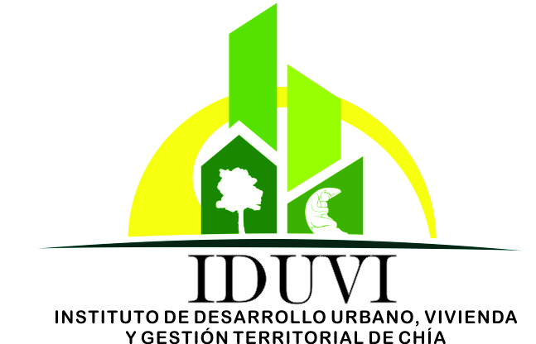 |  | MAPA DE RIESGOS |  |  | CÓDIGO:
 |  |  |  |  | FECHA DE APROBACIÓN:
 |  |  |  |  | VERSIÓN:

FECHA DE ACTUALIZACION |  | 2015-12-06
FACTORES CON POSIBLES RIESGOS

No | FACTORES EXTERNOS | Descripción | No | FACTORES INTERNOS | Descripción
1 | Jurídicos | CAMBIO CONSTANTE DE LA NORMATIVIDAD | 1 | Cultura Organizacional | LOS FUNCIONARIOS MUESTRAN RESISTENCIA A LA EVALUACIÓN INDEPENDIENTE
2 | Relación con otras entidades | CAMBIOS E INCREMENTOS EN LOS INFORMES SOLICITADOS POR ENTES DE CONTROL | 2 | Cultura Organizacional | NO SE ASIMILA NI SE PONE EN PRACTICA LA CULTURA DE AUTOCONTROL
3 |  |  | 3 | Procesos | NO SE CUENTA CON LA TECNOLOGIA QUE APOYE ESTE PROCESO
4 |  |  | 4 | Procesos | No llevar un cronograma claro sobre los vencimientos de las fechas .
5 |  |  | 5 | Procesos | No realizar seguimiento al cronograma de actividaes.
6 |  |  | 6 | Proceso | No disponilbilidad de los funcionarios para realzaizar la s actividades
7 |  |  | 7 | Proceso | falta de Compromiso por parte de los lideres de los procesos
8 |  |  | 8
9 |  |  | 9
10 |  |  | 10
11 |  |  | 11
12 |  |  | 12
13 |  |  | 13
14 |  |  | 14
15 |  |  | 15
16 |  |  | 16
17 |  |  | 17

